Sheet1
说明：对于新增和删除直接查看数据即可，对于更新的数据，需要运行执行按钮才可以看见具体数据的变化
1.菜单

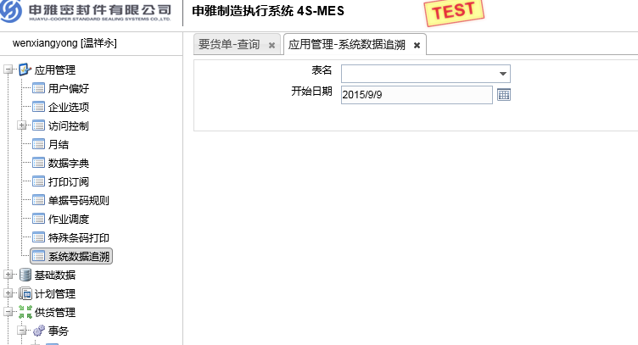

2.查询出的数据

3.点击Id的超链接

4.执行数据变更操作

